申込書
同志社大学 神学部 体験授業 参加申込書
春学期 授業公開期間 6月3日（月）～7月5日（金）

高等学校名 | 進路指導ご担当者のお名前 |  | 高等学校 電話番号 | 高等学校のメールアドレス

氏名 | フリガナ | 学年 | 科目名 | 希望日

問合せ先 ： 同志社大学 神学部事務室
電 話 ： 075-251-3330
E-mail ： ji-sinjm@mail.doshisha.ac.jp

データ
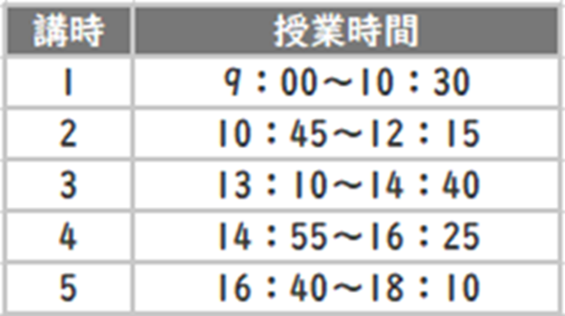
申込 番号 | 科 目 名 | 主 題 | 担当者 | 曜日講時 |  | ↓科目名縦列 （）や※1などトルから横へ |  |  |  | ↓ | https://dekiru.net/article/18901/
1 | ユダヤ学概論２ | ユダヤ学概論（２）文献・理念 | 勝又 悦子 | 月 | 2
2 | クルアーン・ハディース学１ | クルアーン学概論 | 森山 央朗 | 月 | 3 | 科目名 | ユダヤ学概論２ | クルアーン・ハディース学１ | イスラーム概論１ | 聖書ヘブライ語１ | 牧会カウンセリング１ | 近世キリスト教史１ | 日本キリスト教史１ | 同志社とキリスト教 | アラム語１ | 世界の宗教 | 実践神学総論 | ヒッタイトの言語と文化１ | 新約聖書解釈学１ | キリスト教史入門１ | アブラハム像演習１
3 | イスラーム概論１ | ムスリム（イスラーム教徒）の文化や社会とイスラーム教の教義の概要 | 森山 央朗 | 月 | 4 | ユダヤ学概論２ | 6/3 2講時 | 6/17 3講時 | 6/3 4講時 | 6/3 4講時 | 6/4 1講時 | 6/4 2講時 | 6/5 1講時 | 6/5 3講時 | 6/6 4講時 | 6/6 5講時 | 6/7 2講時 | 6/7 2講時 | 6/7 4講時 | 6/7 4講時 | 6/7 4講時
4 | 聖書ヘブライ語１ | 聖書ヘブライ語文法（１） | 越後屋 朗 黒柳 志仁 | 月 | 4 | クルアーン・ハディース学１ | 6/10 2講時 | 6/24 3講時 | 6/24 4講時 | 6/10 4講時 | 6/11 1講時 | 6/18 2講時 | 6/12 1講時 | 6/12 3講時 | 6/13 4講時 |  | 6/14 2講時 | 6/14 2講時 | 6/14 4講時 | 6/14 4講時 | 6/14 4講時
5 | 牧会カウンセリング１ | 交流分析と牧会カウンセリング | 関谷 直人 | 火 | 1 | イスラーム概論１ | 6/24 2講時 | 7/1 3講時 | 7/1 4講時 | 6/17 4講時 | 6/18 1講時 | 7/2 2講時 | 6/19 1講時 | 6/19 3講時 | 6/20 4講時 |  | 6/21 2講時 | 6/21 2講時 | 6/21 4講時 | 6/21 4講時 | 6/21 4講時
6 | 近世キリスト教史１ | ドイツの宗教改革 | 村上 みか | 火 | 2 | 聖書ヘブライ語１ | 7/1 2講時 |  |  | 6/24 4講時 | 6/25 1講時 |  | 6/26 1講時 | 6/26 3講時 | 6/27 4講時 |  | 6/28 2講時 | 6/28 2講時 | 6/28 4講時 | 6/28 4講時 | 6/28 4講時
7 | 日本キリスト教史１ | 日本キリスト教史の世界史的視座 | 三輪 地塩 | 水 | 1 | 牧会カウンセリング１ |  |  |  | 7/1 4講時 | 7/2 1講時 |  | 7/3 1講時 | 7/3 3講時 | 7/4 4講時 |  | 7/5 2講時 | 7/5 2講時 | 7/5 4講時 | 7/5 4講時 | 7/5 4講時
8 | 同志社とキリスト教 | 同志社とキリスト教 | 三宅 威仁 | 水 | 3 | 近世キリスト教史１
9 | アラム語１ | アラム語とその文化（１） | 勝又 悦子 | 木 | 4 | 日本キリスト教史１
10 | 世界の宗教 | 諸宗教の世界観とエートス | 三宅 威仁 その他 | 木 | 5 | 同志社とキリスト教
11 | 実践神学総論 | 実践神学の基礎 | 木谷 佳楠 | 金 | 2 | アラム語１
12 | ヒッタイトの言語と文化１（歴史） | ヒッタイトの言語と文化（１）※2 | ADA-COHEN | 金 | 2 | 世界の宗教
13 | 新約聖書解釈学１ | 新約聖書概論（１） | 村山 盛葦 | 金 | 4 | 実践神学総論
14 | キリスト教史入門１ | キリスト教の成立 | 中野 泰治 | 金 | 4 | ヒッタイトの言語と文化１（歴史）
15 | アブラハム像演習１ | ユダヤ教におけるアブラハム像（１） | 勝又 悦子 | 金 | 4 | 新約聖書解釈学１
19 | モーセ像演習２ ※3 | ユダヤ教におけるモーセ像（２） | 勝又 悦子 | 金 | 4 | キリスト教史入門１
網掛けは、対面ネット併用科目：事前に前の週のオンライン動画を視聴してから授業に臨んでいただきます。(１週間前を目安に配信予定) |  |  |  |  |  | アブラハム像演習１
※1 このクラスの授業は事前視聴のオンライン動画の配信が直前になることがあります。
※2 このクラスの授業は英語と日本語で行われます。
※3 このクラスの授業は、少人数演習形式で行われます。

